Задание 1
 | Комментарий
1. Почему практики тест-дизайна нельзя применять сразу после получения требований?
Вначале стоит уточнить серые зоны, пройтись по требованиям, всё ли нам известно ? Следом провести тест-анализ, а так же разбить требования на мелкие. | Провести анализ требований: серые зоны, определиться с готовностью (definition of done (DoD)), провести декомпозицию требований, для определения скоуп тестирования. Тест-дизайн можно применять, после получения выше стоящих требований.
2. В какой ситуации классы эквивалентности и граничные значения могут существовать по отдельности? Аргументируй свой ответ и приведи примеры.
КЭ и ГЗ могут существовать по отдельности, но в редких случаях. К примеру, если в нашем наборе есть число, которое является праздником. Т.е. если мы удалим, скажем 8 марта, и будем тестировать даты 7 и 9 марта, то праздника автоматически нет. | Они могут существовать по отдельности, когда есть предопреденные значения (исключения). Жидкости (питьевые, опасные, горючие)
3. Что такое эквивалентность? Что такое класс эквивалентности?
Равноценность объектов, т.е. система обрабатывает данные одинаково. Класс эквивалентности - набор значений, которые система обрабатывает одинаково.
4. Можно ли исключить проверку в середине диапазона в пользу проверок на границах, входящих в диапазон? Аргументируй свой ответ.
Нет, нельзя, ибо это разные тесты - выделение классов эквивалентности и граничные значения. | уточнить время и приоритет
5. Представь, что тебе нужно протестировать форму: у каждого поля есть валидатор. Результат работы формы зависит от комбинации данных в полях. Какие практики тест-дизайна следует применить и почему? Аргументируй свой ответ.
КЭ И ГЗ - классы эквивалентности и граничные значения, а так же попарное тестирование. Это поможет декомпозировать задачи, а так же упростить работу/сократить время. | таблица принятия решений (если у полей есть валидные и не валидные данные)
6. Какими способами можно оптимизировать количество проверок при работе с таблицами принятия решений? Аргументируй свой ответ.
Убрать дубли, т.е. убрать повторяющиеся тесты.
7. Опиши, чем чек-лист отличается от тест-кейсов. Приведи примеры, где применяют и то, и другое.
В тест-кейсах мы прописываем каждый шаг проверки, в чек-листе шаги остуствуют. К примеру в проекте, где мы проверяем логику и вёрстку яндекс самоката, в логике мы проверяем функционал с помощью чек-листа, а в интерфейсе проверяем отображение, с помощью тест-кейса. | проверки функционала для похожих feature (чек лист)
8. Как правильно составить баг-репорт? Какие элементы баг-репорта — обязательные? Почему?
Id - должен быть уникальным, не повторяться, во избежании путаницы Заголовок - описывает суть проблемы Описание - так же описывает суть проблемы, но более полно Окружение - где, на каком устройстве/браузере конкретно произошла ошибка Шаги воспроизведения - что мы сделали, чтобы найти этот баг Ожидаемый результат - что должно было получится в конце Фактический результат - что на деле вышло Логи /скриншот/видео - для наглядности, и упрощения работы Приоритет - на сколько критичный баг Важность | Заголовок Шаги ОР ФР
9. По каким правилам составляют заголовок баг-репорта? Что будет, если составить заголовок неправильно?
Заголовок должен быть уникальным, отвечать на вопросы Что, где, в каком случае проиходит Полностью описывать что произошло, где, и когда. Если заголовок будет составлен неправильно, то будет сложно определить в какую очередь его разбирать, критичен ли он или имеет низкий приоритет | триаж/сортировка
10. Из чего состоит клиент-серверная архитектура приложения? Кратко опиши функциональность каждого элемента.
В клиент-серверую архитектуру входит - клиент, сервер, а так же сеть Интернет выступает в качестве посредника между клиентом и сервером. Клиент "общается" с пользователем, сервер с информацией, которая нужна пользователю, её хранение, её сортировка.
11. Опиши этапы обработки запроса после того, как в адресную строку браузера вводят URL: https://yandex.ru.
1. Пользователь вводит в браузере адрес сайта yandex.ru 2. Браузер отправляет запрос к DNS-серверам 3. Бразуер устанавливает соединения с сервером 4. Происходит отправка HTTP/HTTPS-запросов для получения контента 5. Сервер обрабатывает запрос 6. Сервер отправляет ответ браузеру 7. Браузер получает данные с сервера, 8. Браузер обрабатывает полученный ответ и"рисует" интерфейс. | https://vc.ru/selectel/76371-chto-proishodit-kogda-polzovatel-nabiraet-v-brauzere-adres-sayta
12. Что такое кэш? Зачем он нужен? Какое правило нужно соблюдать при работе с кэшем в тестировании?
Это данные сайта/страницы, которые сокраняются на пк, ввиду этого страница может запускаться быстрее, имея данные на пк. Так же в кэш могут входить сохраненные логин и пароль от сайтов. Кэш нужно чистить, во избежания ошибок/багов. Ибо при изменении страницы, она может подгрузиться из кэша и изменения не будут отображаться
13. Ты знаешь, что есть протоколы HTTP и HTTPS. - Чем отличаются HTTP и HTTPS? В каких случаях не стоит пользоваться HTTP? - Из каких компонентов состоит HTTP запрос: за что отвечает каждый? - Какие HTTP-методы ты знаешь? За что они отвечают? Приведи примеры применения разных методов. - Что такое код HTTP-ответа? Какие коды бывают?
http и https отличаются уровнем защиты. http - передаёт данные в незащещенном виде, в то время, как https в защищенном. Не стоит пересылать важную информацию путем http. http запрос состоит из стартовой строки, заголовка и метода. Методы http: GET - запрашивает данные с сервера, DELETE - удаляет данные, PUT - обновляет данные, POST - отправляет (постит) данные, HEAD - выполняет такую же функцию, что и GET, только не содержит тело запроса Код HTTP-Ответа - это трёхзначное число, которое показывает как сервер обработал HTTP-запрос 100-199 информационные (101 - переключение протокола) 200-299 успешные (200 - ОК, всё выполнилось) 300-399 перенаправление (305 - использовать прокси) 400-499 клиентские ошибки (403 - ограничение доступа) 500-599 серверные ошибки (500 - внутренняя ошибка сервера)
14. Опиши, из каких компонентов может состоять URL. За что отвечает каждый из них?
Способ обмена данными с ресурсом или тип сетевого протокола: http или https URL-путь – инормация о местоположении ресурса; Имя хоста, доменное имя или IP-адрес; Порт для подключения; Параметры запроса, содержащие передаваемые на сервер параметры; Логин - имя учетной записи пользователя для обращения к ресурсу; Пароль для входа в учетную запись; «Якорь» дополнительная информация.
15. Какие виды мобильных приложений бывают? В чём особенность каждого?
1. Нативное - устанавливается через файл программы, возможна работа офлайн, (автономное), использует ресурсы мобильного устройства 2. Web - не устанавливается на мобильное устройство, используется только при наличии интернета. Использует ресурсы браузера и сеть 3. Гибридное - 2 в 1 - нативное + web, т.е. устанавливается через файл, но использует веб-приложений
16. Чем эмулятор отличается от реального устройства? Кратко опиши недостатки и преимущества при тестировании.
Эмулятор постоянно крашится, либо зависает, особенно при перевороте устройства. Так же, проверки лонг тапом не всегда представляются возможными. Многое зависит от возможности ПК, т.е. если мало оперативки, толком не сделать стресс тесты. + программы пожирают много памяти, и банально яндекс метро уходит на покой при смене темы со светлой на тёмную. Для тестирования, которое будет не сильно затратным по времени, в целом самое оно, однако для лучшего охвата всего спектра проверок лучше использовать реальное устройство. | Большие различия между hardware and software приложениях. Приложения могут ввести себя по разному
17. Проверь, есть ли ошибки в JSON Если да, напиши номер строки с ошибкой, опиши ошибку и предложи исправление.

Ссылка на иллюстрацию:
https://code.s3.yandex.net/qa/schemes/diploma-29.png
3я строка - Файл, не хватает ковычек. 4я строка "List", не хватает фигурных скобок. 5я строка "Items",не хватает фигурных скобок. 15-16я строка, не хватает двоеточия. 21я строка - убрать двоеточие и скобку. 24я строка - убрать скобки. 29я строка - можно убрать скобку. | { "Меню": { "id": "1", "value": "Файл", "list": {}, "items": {}, "new_doc": { "value": "Новый", "onclick": "create_new_doc" }, "open_doc": { "value": "Открыть...", "onclick": "open_doc" }, "save_doc": { "value": "Cохранить", "onclick": "save_doc", "save_as_doc": "Сохранить как..." }, "print_option": { "value": "Параметры печати", "onclick": "show_print_option", "Цвет": "Насыщенный", "Черно-белая печать?": "", "Размер печати": "A4" } } }
18. Что такое реляционная база данных? Чем она отличается от нереляционной?
Реляционная база данных - это набор данных с предопределенными связями между ними. Реляционная база данных отличается от нерялиционной тем, что в реляционнной базе информация хранится в табличной схеме строк и столбцов, а в неирялицонной не используется табличная схема строк и столбцов.
19. Напиши, какие виды JOIN бывают. В чем особенность каждого?
INNER JOIN - возвращает строки строго на пересечении двух таблиц LEFT OUTER JOIN - возвращаются все строки левой таблицы, так же при этом если у строк левой таблицы выполняется условие соединения, они дополнятся данными правой таблицы. Если в таблине не хватает данных то они дополнятся NULL-значениями. RIGHT OUTER JOIN - возвращаются все строки правой таблицы, так же при этом если у строк правой таблицы выполняется условие соединения, они дополнятся данными левой таблицы. Если в таблине не хватает данных то они дополнятся NULL-значениями. FULL OUTER JOIN - возвращаются строки и левой, и правой таблиц, так жепри этом если у строк левой таблицы и правой таблицы выполняется условие соединения, они объединятся в одну строку. Если в таблине не хватает данных то они дополнятся NULL-значениями.
Исходные данные для заданий ниже Ты тестируешь сервис, который доставляет еду за 30 минут. Пока это маленький стартап, поэтому ты работаешь всего с четырьмя таблицами: Orders — все доставленные заказы; ORDERS_ID — ID заказов, int; USER_ID — ID пользователей, int; EMPLOYEE_ID — ID сотрудников, int; DELIVERY_TIME — время доставки в минутах, int; ITEMS — список товаров, char; Users — пользователи; USER_ID — ID пользователей, int; FULL_NAME — полное ФИО пользователя, char; PHONE — номер телефона пользователя, char; ADDRESS — адрес пользователя, char; Employees — работники; EMPLOYEE_ID — ID сотрудника, int; FIRST_NAME —имя сотрудника, char; LAST_NAME — фамилия сотрудника, char; PHONE — телефон сотрудника, char; JOB_ID — ID специализации, int; Jobs — типы работ в сервисе JOB_ID — ID специализации, int; JOB_TYPE — тип специализации, char; HOURS — число рабочих часов в неделю, int; SALARY — зарплата сотрудника с данной специализацией в рублях, int;

Ссылка на иллюстрацию:
https://code.s3.yandex.net/qa/schemes/diploma-33.png

20. В службу поддержки пришло много жалоб: заказы, в которых есть гречка, доставляют почти час, хотя сервис обещает успеть в 30 минут. Проверь, действительно ли курьеры опаздывают. Выбери все заказы, где есть хотя бы один товар - «гречка» и время доставки свыше 30 минут. В результирующей таблице должны быть ID заказов и ID курьеров. В ответе приложи SQL-запрос.
SELECT ORDERS_ID, EMPLOYEE_ID; FROM Orders WHERE DELIVERY_TIME > 30 AND ITEMS = 'гречка';
21. Менеджер предложил добавить новую функциональность в продукт: мониторинг, который показывает самых активных клиентов за всё время работы компании. Проверь, что список пользователей корректно выводится на экран. На этом этапе разработки достаточно проверить только ID клиентов. Выбери пять самых активных клиентов по количеству заказов. В результирующую таблицу выведи ID каждого пользователя и число заказов. Отсортируй данные по убыванию числа заказов, выбери пять самых активных клиентов. В ответе приложи SQL-запрос.
SELECT Users.USERS_ID, COUNT(Orders.ORDERS_ID) AS orders_number; FROM Users WHERE INNER JOIN Orders ON Orders.user_id = Users.user_id ORDER BY orders_number DESC LIMIT 5;
22. Из бухгалтерии пришёл баг-репорт: зарплаты сотрудников рассчитываются некорректно. Оказалось, что почти все ошибки в расчётах — в расчётных листах менеджеров. Выведи список ID всех сотрудников, у которых в специализации содержится «менеджер», с зарплатой больше 70 000 рублей. В ответе приложи SQL-запрос.
SELECT Employees.EMPLOYEE_ID; FROM Employees INNER JOIN Jobs ON Employees.job_id = Jobs.job_id WHERE Jobs.JOB_TYPE LIKE '%менеджер%' AND Jobs.SALARY > 70000;
23. Изучи три ситуации и ответь на вопрос: стоит ли писать автотесты в этом случае? Аргументируй свой ответ. 1) Проект существует давно, у него написано много ручных тестов. 2) Проект временный: продлится всего несколько месяцев. 3) Проект нестабилен: в функциональность часто вносят изменения.
1) Стоит написать автотесты, т.к. проект существует давно, и он вероятнее всего стабилен. Чтобы облегчить себе работу, ввиду того, что созданно ручных тестов до этого. 2) Не стоит, потому что проект временный, нет никакого смысла тратить время на проект в несколько месяцев. 3) Так же не стоит, он не стабилен. Не известно, как продукт будет работать завтра, а без стабильности невозможны автотесты.

Задание 2 артефакты
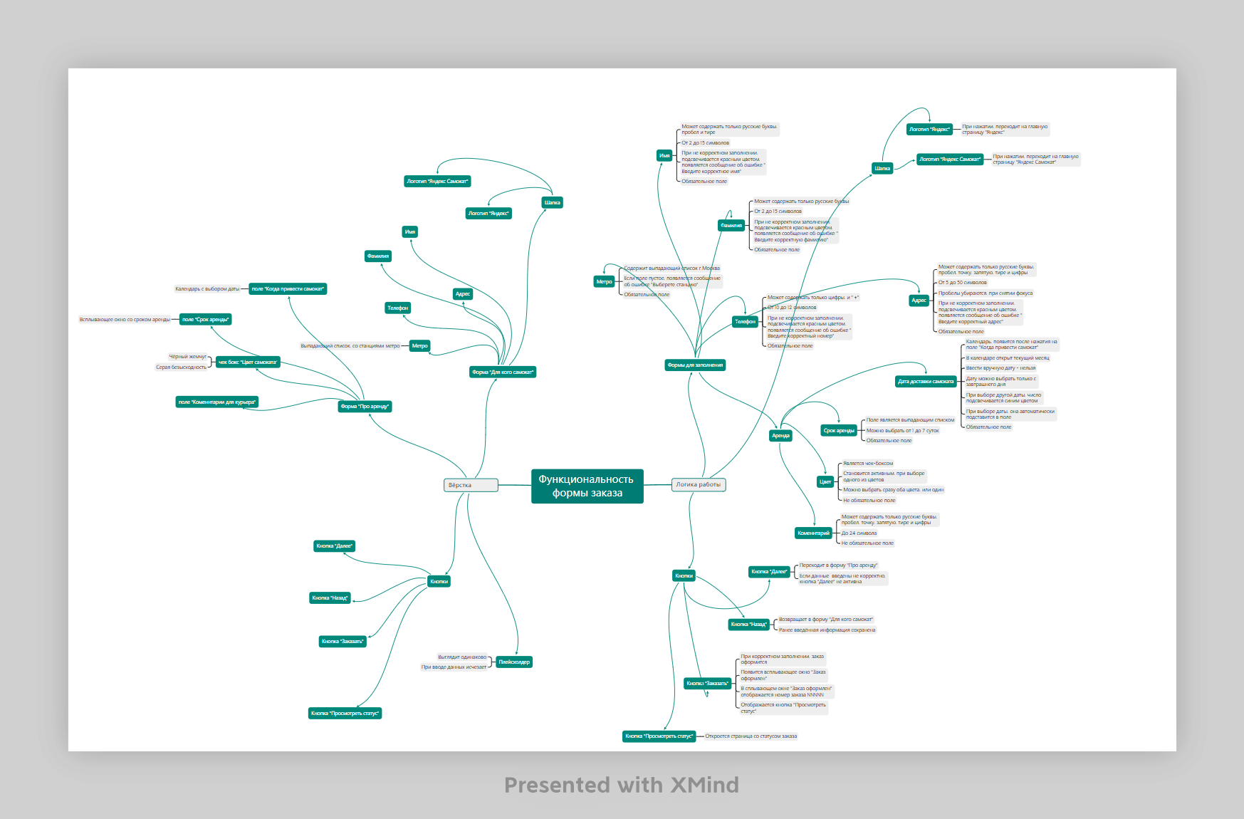
Скриншоты

mindmap | // вставь ссылку или картинку
 | https://drive.google.com/file/d/1FPDGSrpWwwOvGbP2IDsnHMCaRQhVYCY1/view?usp=sharing

